B-I-K-Propozície 2024
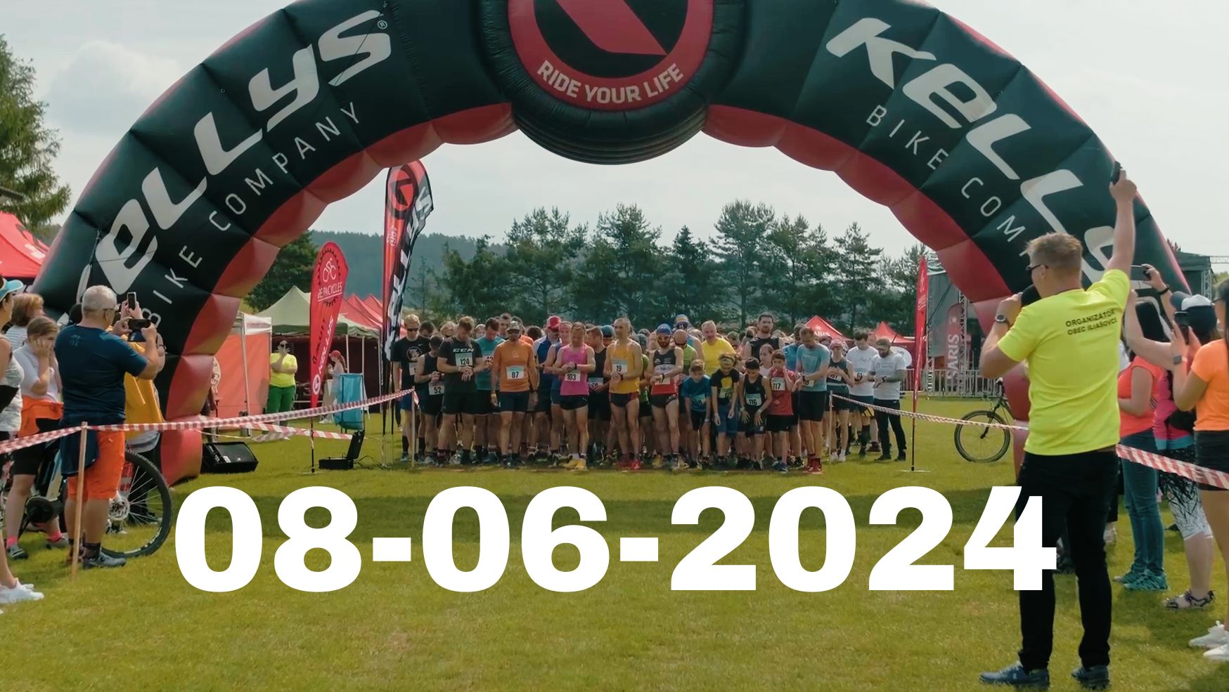
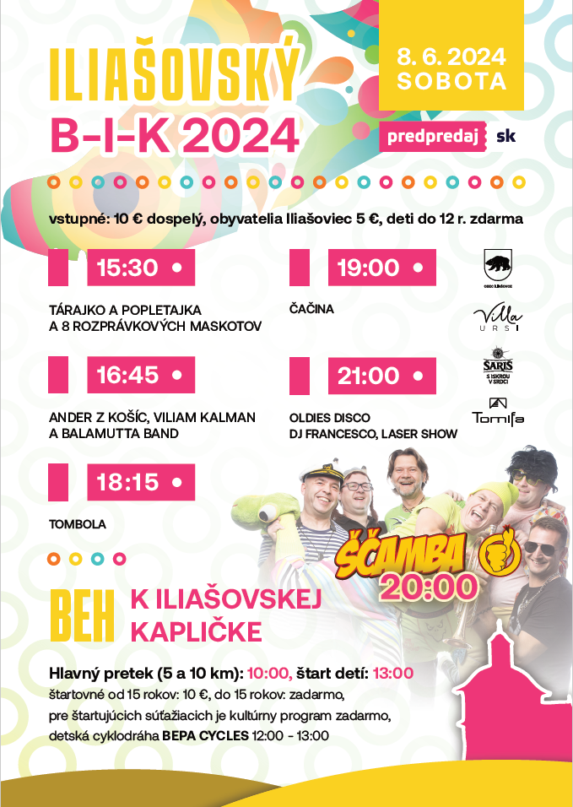
 | B-I-K 2024 - Beh k Iliašovskej kapličke. Kategórie |  |  | Dĺžka trate
Deti registrácia Od 11:30 do 12:30 -nie neskôr | A Štart 13:00 | 1 | Chlapci 2 - 4 r. | 200m
 |  | 2 | Dievčatá 2 - 4 r. | 200m
 |  | 3 | Chlapci 5 - 6 r. | 200m
 |  | 4 | Dievčatá 5 - 6 r. | 200m

Žiaci registrácia Od 11:30 do 12:30 -nie neskôr | B Štart 13:00 | 5 | Chlapci 7 - 8 r. | 350m
 |  | 6 | Dievčatá 7 - 8 r. | 350m
 |  | 7 | Chlapci 9 -10 r. | 350m
 |  | 8 | Dievčatá 9 - 10 r. | 350m
 | C Štart 13:00 | 9 | Chlapci 11 - 12 r. | 700m
 |  | 10 | Dievčatá 11 - 12 r. | 700m
 |  | 11 | Chlapci 13 -14 r. | 700m
 |  | 12 | Dievčatá 13 -14 r. | 700m

 |  | 13 | Muži A – 15 - 18 2009 - 2006
Dospelí registrácia Od 08:30 do 09:30 -nie neskôr | 5,6 km Štart 10:00 | 14 | Muži B – 18 - 39 2006 - 1985 | 5,6km
 |  | 15 | Muži C – 40 - 49 1984 - 1975
 |  | 16 | Muži D – 50 - 59 1974 - 1965
 |  | 17 | Muži E – 60 - 69 1964 - 1955
 |  | 18 | Muži F – 70 - 1954 a starší
 |  | 19 | Ženy G – 15 - 18 2009 - 2006
 |  | 20 | Ženy H – 18 - 39 2006 - 1985
 |  | 21 | Ženy I – 40 1984 a staršie

Dospelí registrácia Od 08:30 do 09:30 -nie neskôr | 10,8 km Štart 10:00 | 22 | Muži A – 18 - 39 2006 - 1985 | 10,8km
 |  | 23 | Muži B – 40 - 49 1984 - 1975
 |  | 24 | Muži C – 50 - 59 1974 - 1965
 |  | 25 | Muži D – 60 - 69 1964 - 1955
 |  | 26 | Muži E – 70 1954 a starší
 |  | 27 | Ženy F – 18 - 39 2006 - 1985
 |  | 28 | Ženy G – 40- 49 1984 - 1975
 |  | 29 | Ženy H – 50 1974 a staršie

